界面&功能
界面相关 |  |  |  |  | 功能规则 |  |  |  | 功能规则

 | 功能入口
 | 1.主界面点击【技能】图标进入 |  |  |  | 1.设计目的是什么
 |  |  |  |  | ▶ | 游戏基础功能，角色必备

技能信息界面【当前为示例】

1
5
 |  | 1 | 页签功能名称 |  |  | 1 | 页签功能名称
 |  | ▶ | 页签功能名称 |  |  | ▶ | 页签功能名称
 |  | ▶ | 说明按钮：点击打开系统说明框 |  |  | ▶ | 说明按钮：点击打开系统说明框
2
 |  | 2 | 技能列表 |  |  | 2 | 技能设置
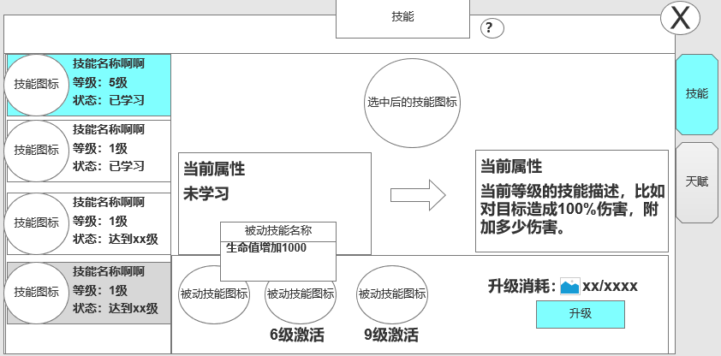
3
 |  | ▶ | 技能框：显示职业的所有技能 |  |  | ▶ | 技能框：显示职业的所有技能
 |  |  | 分为3个职业，每个职业各有5个技能 |  |  |  | 分为3个职业，每个职业各有5个技能
 |  | ▶ | 选中后具有选中状态 |  |  | ▶ | 选中后具有现中状态
 |  | ▶ | 显示技能的图标，技能名称，等级和状态 |  |  | ▶ | 显示技能的图标，技能名称，技能描述和等级
 |  |  | 等级：未学习时显示1级， |  |  |  | 等级：未学习时显示1级，
 |  |  | 状态：已学习，达到xx级 |  |  |  | 状态：已学习，达到xx级
 |  |  | 已学习：当前技能已学习时显示 |  |  |  | 已学习：当前技能已学习时显示
 |  |  | 达到xx级：技能学习需角色等级达到条件 |  |  |  | 达到xx级：技能学习需角色等级达到条件
 |  |  |  | 条件达到时显示绿色，未达到时显示橙色 |  |  |  | 条件达到时显示绿色，未达到时显示橙色

 |  |  |  |  |  | ▶ | 未学习的技能，整体显示灰色
 |  | ▶ | 未学习的技能，整体显示灰色 |  |  | ▶ | 具有上下滑动效果，当下方有技能显示时，显示角标
 |  | ▶ | 具有上下滑动效果，当下方有技能显示时，显示角标
 |  | ▶ | 选中左侧技能后，右侧的技能学习栏跟随变化 |  |  | ▶ | 选中左侧技能后，右侧的技能学习栏跟随变化

 |  |  |  |  |  | 3 | 技能信息位置
 |  |  |  |  |  | ▶ | 跟随左边技能选中效果变化
 |  |  |  |  |  | ▶ | 显示技能图标
 |  |  |  |  |  | ▶ | 显示技能的当前等级和下一等级信息
 |  |  |  |  |  |  | 当前等级未学习时，当前等级显示未“未学习”，下一等级依然显示对应信息
 |  | 3 | 技能信息 |  |  |  | 当前等级达到最大时，下一等级显示空（底图）
 |  | ▶ | 跟随左边技能选中效果变化
4
 |  | ▶ | 显示技能图标
 |  | ▶ | 显示技能的当前等级和下一等级信息

 | 技能未学习技能界面显示
 |  | 4 | 被动技能信息和升级消耗信息 |  |  | 4 | 被动技能信息和升级消耗信息
 |  | ▶ | 显示被动技能信息
 |  |  | 被动技能根据对应主动技能 技能等级解锁 |  |  | ▶ | 显示被动技能信息
 |  | ▶ | 被动技能，其关联主动技能技能等级达到一定等级即可激活生效 |  |  |  | 被动技能根据对应主动技能 技能等级解锁
 |  |  |  |  |  | ▶ | 被动技能，其关联主动技能技能等级达到一定等级即可激活生效
 |  | ▶ | 按钮有学习和升级 |  |  |  | 被动技能激活规划：目前只是需要给角色增加属性
 |  | ▶ | 显示学习或升级使需要的道具 |  |  | ▶ | 技能升级需满足：角色等级和技能所需消耗
 |  | ▶ | 成功学习技能时，有漂字提示“升级成功” |  |  |  | 若技能不满足时，点击提示：角色等级达到xx级。
 |  | ▶ | 点击被动技能图标，弹窗显示被动技能名称和效果 |  |  |  | 注：先判断角色等级，在判断消耗
 |  |  |  |  |  | ▶ | 按钮有学习和升级
 |  |  |  |  |  |  | 学习：技能未升级时显示学习
 |  | 5 | 关闭按钮 |  |  |  | 升级：当技能1级后显示
 |  | ▶ | 点击关闭页签 |  |  |  | 已达最大等级：技能全部升满后显示
 |  |  |  |  |  | ▶ | 显示学习或升级使需要的道具
 |  |  |  |  |  |  | 消耗：显示当前升级所需的道具iocn，升级所需数量/背包内数量
 |  |  |  |  |  |  | 技能升到满级后，消耗信息消失
 |  |  |  |  |  |  | 道具满足时显示绿色，道具不满足时显示橙色
 |  |  |  |  |  | ▶ | 主界面技能显示
 |  |  |  |  |  |  | 按照技能学习的先后顺序，自动将技能放入按键
 |  |  |  |  |  | ▶ | 点击被动技能图标，弹窗显示被动技能名称和效果
 |  |  |  |  |  | 5 | 关闭按钮
 |  |  |  |  |  | ▶ | 点击关闭页签

 |  |  |  |  |  | ▶ | 红点逻辑
 |  |  |  |  |  |  | 当技能可升级或学习时，在技能入口，页签和升级按钮上显示红点

职业技能规划
技能所属职业 | 动作文件名 | 技能分类1 | 技能分类2 | 所用动作 | 技能名 | 大致描述 | 光效需求 | 参考颜色 | 特效范围示例 | 特效范围像素大小参考 | 参考图/视频 | 图标参考
法师 | cast | 单体 | 攻击 | 施法 | 雷电术 | 传奇法师闪电术，从头顶降下闪电轰击敌人 | 传奇法师闪电术，从头顶降下闪电轰击敌人 | 蓝白色闪电技能特效 | 单体 |  | 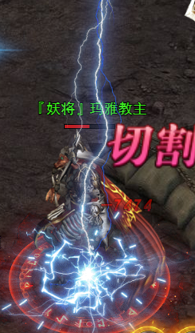
法师 | cast | 自身 | 护盾 | 施法 | 魔法盾 | 传奇法师魔法盾 | 传奇法师护盾术，一个鹅蛋状，金黄色或水蓝色的护盾，护盾存在期间持续循环 | 金黄色或水蓝色 | 自身单体 |  | 
法师 | cast | 范围 | 攻击 | 施法 | 火墙 | 传奇法师火墙术 | 传奇法师火墙术，在区域内释放一个十字火焰，伤害范围内的所有敌方目标 | 橙黄色火焰 光效 | 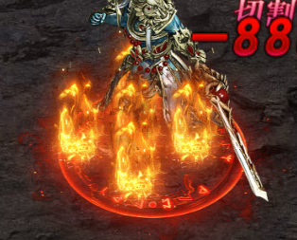 | 角色身位3X3
法师 | cast | 范围 | 攻击 | 施法 | 冰咆哮 | 传奇法师冰咆哮 | 传奇法师冰咆哮，在区域内释放一个冰旋风，伤害范围内的所有敌方目标 | 青白色冰风暴 | 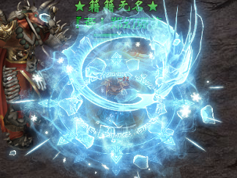 | 角色身位3X3
法师 | cast | 中范围 | 辅助 | 施法 | 抗拒火环 | 传奇法师抗拒火环 | 传奇法师抗拒火环，以自身为中心释放一个火环，击退周围所有敌方目标 | 橙色火焰光圈 | 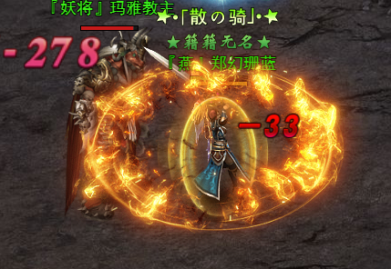 | 角色身位5X5
法师 | cast | 大范围 | 攻击 | 施法 | 流星火雨 | 传奇法师 技能流星火雨 【化身技能】 | 从天而降一片火雨对大范围目标造成伤害 | 橙色系火焰雨
道士 | cast | 单体 | 攻击 | 施法 | 灵魂火符 | 传奇道士灵魂火符 | 传奇道士技能，发射一个灵魂火符攻击敌方单体 | 橙色火焰符箓 |  |  | 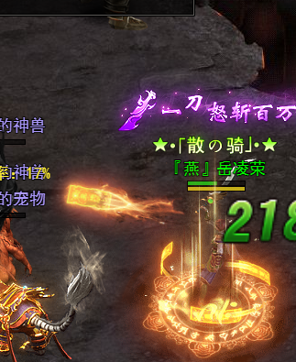
道士 | cast | 召唤 | 召唤 | 施法 | 召唤神兽 | 传奇道士召唤神兽 | 状态光效：召唤的施法特效。 | 无特殊要求 |  |  | 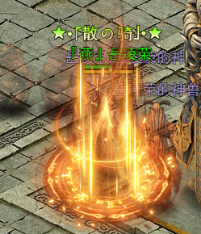
道士 | cast | 辅助1 | 辅助 | 施法 | 神圣战甲术 | 传奇道士神圣战甲术 | 技能光效：制定范围出现一个巨大的防字效果 | 无特殊要求 |  |  | 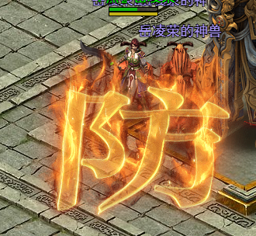
道士 | cast | 辅助2 | 加护盾 | 施法 | 群体治愈术 | 传奇道士群体治愈术 | 技能光效：制定范围出现一个绿色的范围治疗效果 | 绿色系 |  |  | 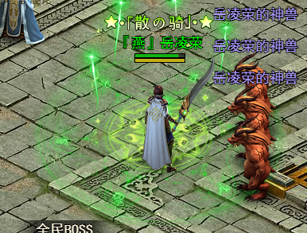
道士 | cast | 单体 | 攻击 | 施法 | 施毒术 | 传奇道士施毒术 | 技能光效：指定单体模型头部出现一个绿色受击特效，但需避免使用骷髅元素，参考图为线上产品 | 青绿色系 |  |  | 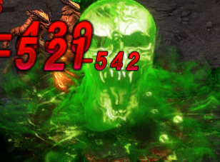
道士 | cast | 前排 | 攻击 | 施法 | 气功波 | 传奇道士技能 气功波 【化身技能】 | 技能光效：向前方发射一个蓝白色气功波 | 蓝白色系
战士 | Attack | 单体 | 攻击 | 攻击 | 基本剑法 | 传奇战士基本剑法 | 技能光效：单体近战攻击刀光，8方向。 | 无特殊要求 |  |  | 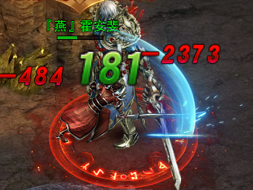
战士 | Attack | 直线 | 攻击 | 攻击 | 刺杀剑法 | 传奇战士刺杀剑法 | 技能光效：短距离直线刀光 | 无特殊要求 |  |  | 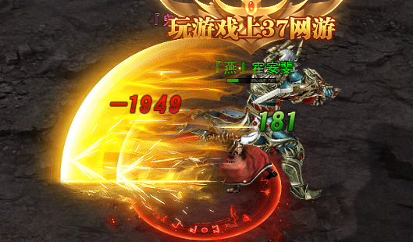
战士 | Attack | 扇形 | 攻击 | 攻击 | 半月弯刀 | 传奇战士半月弯刀 | 技能光效：橙色扇形多段裂地刀光 8方向。 | 蓝白刀光 |  |  | 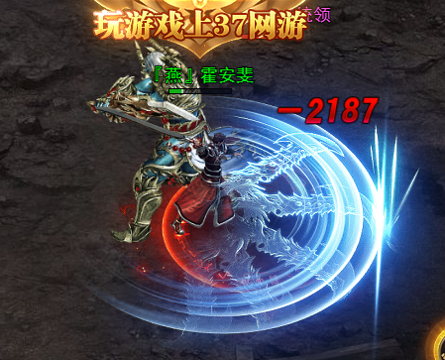
战士 | Attack | 单体 | 攻击 | 攻击 | 烈火剑法 | 传奇战士烈火剑法 | 技能光效：单体带橙色火焰的刀光特效 | 橙色火焰系刀光 （避血腥） |  |  | 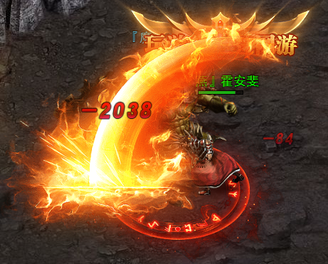
战士 | 特殊 | 单体 | 攻击/辅助 | 特殊 | 野蛮冲撞 | 传奇战士野蛮冲撞 | 技能光效：向攻击方向突进，瞬间前冲撞一段距离，带有残影特效 | 橙色系 （避血腥） |  |  | 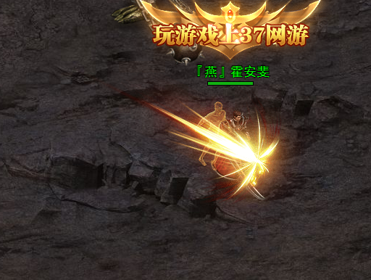
战士 | 特殊 | 单体 | 攻击/辅助 | 特殊 | 地裂斩 | 传奇战士 裂地斩 【化身技能】 | 技能光效：向攻击方向释放数道裂地半月斩攻击前方范围敌方 | 橙色系 （避血腥）

功能美需
UI需求

 | 序号 | 类型 | 对应界面 | 内容 | 功能需求 | 策划建议 | 参考图
 | 1 | UI | 技能界面 | 技能主界面 | 详见界面功能设计
 | 2 | UI | 技能TIPS界面 | 3级弹窗界面 | 详见界面功能设计
 | 3 | UI
 | 4 | UI
 | 5 | UI
 | 6 | UI
 | 7 | UI
 | 8 | UI
 | 9 | UI
 | 10 | UI
 | 11 | UI
 | 12 | UI
 | 13 | UI
 | 14 | UI
 | 15 | UI
 | 16 | UI
 | 17 | UI
 | 18 | UI
 | 19 | UI

背景图需求

 | 序号 | 类型 | 对应界面 | 内容 | 功能需求 | 策划建议 | 参考图
 | 1 | 2D原画 | 当前选中技能展示背景底图造型设计 | 主界面展示选中技能图标的一个背景底图 |  |  | 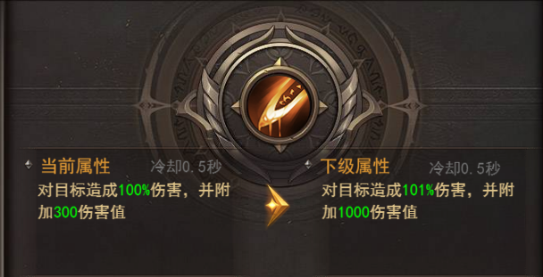
 | 2 | 2D原画
 | 3 | 2D原画
 | 4 | 2D原画
 | 5 | 2D原画
 | 6 | 2D原画

道具图标需求

 | 序号 | 类型 | 图标需求 | 内容描述 | 功能需求 | 尺寸需求 | 参考图
 | 1 | ICON | 法师常规技能图标 | 雷电术 | 传奇法师基础技能 | 90*90 大图标【需放主界面】 | 
 | 2 | ICON | 法师技能图标 | 紫电 | 法师基础技能-强化雷电术被动：所有被动可相同设计 | 75*75 界面图标
 | 3 | ICON | 法师技能图标 | 鸣响 | 法师基础技能-强化雷电术被动：所有被动可相同设计 | 75*75 界面图标
 | 4 | ICON | 法师技能图标 | 神威 | 法师基础技能-强化雷电术被动：所有被动可相同设计 | 75*75 界面图标
 | 5 | ICON | 法师技能图标 | 连锁 | 法师基础技能-强化雷电术被动：所有被动可相同设计 | 75*75 界面图标
 | 6 | ICON | 法师技能图标 | 魔法盾 | 传奇法师常规技能 | 90*90 大图标【需放主界面】 | 
 | 7 | ICON | 法师技能图标 | 超频 | 法师常规技能-强化魔法盾被动：所有被动可相同设计 | 75*75 界面图标
 | 8 | ICON | 法师技能图标 | 固盾 | 法师常规技能-强化魔法盾被动：所有被动可相同设计 | 75*75 界面图标
 | 9 | ICON | 法师技能图标 | 反震 | 法师常规技能-强化魔法盾被动：所有被动可相同设计 | 75*75 界面图标
 | 10 | ICON | 法师技能图标 | 柔性 | 法师常规技能-强化魔法盾被动：所有被动可相同设计 | 75*75 界面图标
 | 11 | ICON | 法师技能图标 | 火墙 | 传奇法师常规技能 | 90*90 大图标【需放主界面】 | 
 | 12 | ICON | 法师技能图标 | 猛焰 | 法师常规技能-强化火墙被动：所有被动可相同设计 | 75*75 界面图标
 | 13 | ICON | 法师技能图标 | 绵延 | 法师常规技能-强化火墙被动：所有被动可相同设计 | 75*75 界面图标
 |  | ICON | 法师技能图标 | 真火 | 法师常规技能-强化火墙被动：所有被动可相同设计 | 75*75 界面图标
 |  | ICON | 法师技能图标 | 燃烬 | 法师常规技能-强化火墙被动：所有被动可相同设计 | 75*75 界面图标
 |  | ICON | 法师技能图标 | 抗拒火环 | 传奇法师常规技能 | 90*90 大图标【需放主界面】 | 
 |  | ICON | 法师技能图标 | 强力 | 法师常规技能-强化火墙被动：所有被动可相同设计 | 75*75 界面图标
 |  | ICON | 法师技能图标 | 赋能 | 法师常规技能-强化火墙被动：所有被动可相同设计 | 75*75 界面图标
 |  | ICON | 法师技能图标 | 引爆 | 法师常规技能-强化火墙被动：所有被动可相同设计 | 75*75 界面图标
 |  | ICON | 法师技能图标 | 内损 | 法师常规技能-强化火墙被动：所有被动可相同设计 | 75*75 界面图标
 |  | ICON | 法师技能图标 | 冰咆哮 | 传奇法师常规技能 | 90*90 大图标【需放主界面】 | 
 |  | ICON | 法师技能图标 | 凌冽 | 法师常规技能-强化冰咆哮被动：所有被动可相同设计 | 75*75 界面图标
 |  | ICON | 法师技能图标 | 急冻 | 法师常规技能-强化冰咆哮被动：所有被动可相同设计 | 75*75 界面图标
 |  | ICON | 法师技能图标 | 缓速 | 法师常规技能-强化冰咆哮被动：所有被动可相同设计 | 75*75 界面图标
 |  | ICON | 法师技能图标 | 碎冰 | 法师常规技能-强化冰咆哮被动：所有被动可相同设计 | 75*75 界面图标
 |  | ICON | 战士技能图标 | 基础剑法 | 传奇战士常规技能 | 90*90 大图标【需放主界面】 | 
 |  | ICON | 战士技能图标 | 稳固 | 战士常规技能-强化基本剑法被动：所有被动可相同设计 | 75*75 界面图标
 |  | ICON | 战士技能图标 | 精湛 | 战士常规技能-强化基本剑法被动：所有被动可相同设计 | 75*75 界面图标
 |  | ICON | 战士技能图标 | 纯熟 | 战士常规技能-强化基本剑法被动：所有被动可相同设计 | 75*75 界面图标
 |  | ICON | 战士技能图标 | 架势 | 战士常规技能-强化基本剑法被动：所有被动可相同设计 | 75*75 界面图标
 |  | ICON | 战士技能图标 | 刺杀剑法 | 传奇战士常规技能 | 90*90 大图标【需放主界面】 | 
 |  | ICON | 战士技能图标 | 迅猛 | 战士常规技能-强化刺杀剑法被动：所有被动可相同设计 | 75*75 界面图标
 |  | ICON | 战士技能图标 | 穿透 | 战士常规技能-强化刺杀剑法被动：所有被动可相同设计 | 75*75 界面图标
 |  | ICON | 战士技能图标 | 断脉 | 战士常规技能-强化刺杀剑法被动：所有被动可相同设计 | 75*75 界面图标
 |  | ICON | 战士技能图标 | 击破 | 战士常规技能-强化刺杀剑法被动：所有被动可相同设计 | 75*75 界面图标
 |  | ICON | 战士技能图标 | 半月弯刀 | 传奇战士常规技能 | 90*90 大图标【需放主界面】 | 
 |  | ICON | 战士技能图标 | 半月弯刀 | 战士常规技能-强化半月弯刀被动：所有被动可相同设计 | 75*75 界面图标
 |  | ICON | 战士技能图标 | 半月弯刀 | 战士常规技能-强化半月弯刀被动：所有被动可相同设计 | 75*75 界面图标
 |  | ICON | 战士技能图标 | 半月弯刀 | 战士常规技能-强化半月弯刀被动：所有被动可相同设计 | 75*75 界面图标
 |  | ICON | 战士技能图标 | 半月弯刀 | 战士常规技能-强化半月弯刀被动：所有被动可相同设计 | 75*75 界面图标
 |  | ICON | 战士技能图标 | 烈火剑法 | 传奇战士常规技能 | 90*90 大图标【需放主界面】 | 
 |  | ICON | 战士技能图标 | 燃烧 | 战士常规技能-强化烈火剑法被动：所有被动可相同设计 | 75*75 界面图标
 |  | ICON | 战士技能图标 | 焚烬 | 战士常规技能-强化烈火剑法被动：所有被动可相同设计 | 75*75 界面图标
 |  | ICON | 战士技能图标 | 天火 | 战士常规技能-强化烈火剑法被动：所有被动可相同设计 | 75*75 界面图标
 |  | ICON | 战士技能图标 | 断魂 | 战士常规技能-强化烈火剑法被动：所有被动可相同设计 | 75*75 界面图标
 |  | ICON | 战士技能图标 | 野蛮冲撞 | 传奇战士常规技能 | 90*90 大图标【需放主界面】 | 
 |  | ICON | 战士技能图标 | 重击 | 战士常规技能-强化野蛮冲撞被动：所有被动可相同设计 | 75*75 界面图标
 |  | ICON | 战士技能图标 | 蛮化 | 战士常规技能-强化野蛮冲撞被动：所有被动可相同设计 | 75*75 界面图标
 |  | ICON | 战士技能图标 | 强袭 | 战士常规技能-强化野蛮冲撞被动：所有被动可相同设计 | 75*75 界面图标
 |  | ICON | 战士技能图标 | 破障 | 战士常规技能-强化野蛮冲撞被动：所有被动可相同设计 | 75*75 界面图标
 |  | ICON | 道士技能图标 | 灵魂火符 | 传奇道士常规技能 | 90*90 大图标【需放主界面】 | 
 |  | ICON | 道士技能图标 | 太虚 | 道士常规技能-强化灵魂火符被动：所有被动可相同设计 | 75*75 界面图标
 |  | ICON | 道士技能图标 | 灵压 | 道士常规技能-强化灵魂火符被动：所有被动可相同设计 | 75*75 界面图标
 |  | ICON | 道士技能图标 | 燃魂 | 道士常规技能-强化灵魂火符被动：所有被动可相同设计 | 75*75 界面图标
 |  | ICON | 道士技能图标 | 天芜 | 道士常规技能-强化灵魂火符被动：所有被动可相同设计 | 75*75 界面图标
 |  | ICON | 道士技能图标 | 召唤神兽 | 传奇道士常规技能 | 90*90 大图标【需放主界面】 | 
 |  | ICON | 道士技能图标 | 群兽 | 道士常规技能-强化灵魂火符被动：所有被动可相同设计 | 75*75 界面图标
 |  | ICON | 道士技能图标 | 烈兽 | 道士常规技能-强化灵魂火符被动：所有被动可相同设计 | 75*75 界面图标
 |  | ICON | 道士技能图标 | 羁绊 | 道士常规技能-强化灵魂火符被动：所有被动可相同设计 | 75*75 界面图标
 |  | ICON | 道士技能图标 | 灵契 | 道士常规技能-强化灵魂火符被动：所有被动可相同设计 | 75*75 界面图标
 |  | ICON | 道士技能图标 | 无双战甲术 | 传奇道士常规技能 | 90*90 大图标【需放主界面】 | 
 |  | ICON | 道士技能图标 | 结界 | 道士常规技能-强化无双战甲术被动：所有被动可相同设计 | 75*75 界面图标
 |  | ICON | 道士技能图标 | 严守 | 道士常规技能-强化无双战甲术被动：所有被动可相同设计 | 75*75 界面图标
 |  | ICON | 道士技能图标 | 固魂 | 道士常规技能-强化无双战甲术被动：所有被动可相同设计 | 75*75 界面图标
 |  | ICON | 道士技能图标 | 无双 | 道士常规技能-强化无双战甲术被动：所有被动可相同设计 | 75*75 界面图标
 |  | ICON | 道士技能图标 | 群体治愈术 | 传奇道士常规技能 | 90*90 大图标【需放主界面】 | 
 |  | ICON | 道士技能图标 | 灵露 | 道士常规技能-强化群体治愈术被动：所有被动可相同设计 | 75*75 界面图标
 |  | ICON | 道士技能图标 | 润泽 | 道士常规技能-强化群体治愈术被动：所有被动可相同设计 | 75*75 界面图标
 |  | ICON | 道士技能图标 | 源流 | 道士常规技能-强化群体治愈术被动：所有被动可相同设计 | 75*75 界面图标
 |  | ICON | 道士技能图标 | 清心 | 道士常规技能-强化群体治愈术被动：所有被动可相同设计 | 75*75 界面图标
 |  | ICON | 道士技能图标 | 施毒术 | 传奇道士常规技能 | 90*90 大图标【需放主界面】 | 
 |  | ICON | 道士技能图标 | 猛烈 | 道士常规技能-强化施毒术被动：所有被动可相同设计 | 75*75 界面图标
 |  | ICON | 道士技能图标 | 腐朽 | 道士常规技能-强化施毒术被动：所有被动可相同设计 | 75*75 界面图标
 |  | ICON | 道士技能图标 | 催心 | 道士常规技能-强化施毒术被动：所有被动可相同设计 | 75*75 界面图标
 |  | ICON | 道士技能图标 | 烂肉 | 道士常规技能-强化施毒术被动：所有被动可相同设计 | 75*75 界面图标

动效需求

 | 序号 | 类型 | 内容 | 描述 | 功能需求 | 策划建议 | 参考图
 | 1 | 动画特效 | 技能特效 | 详见技能特效整理文档

其他 （ICON，模型，表情等）

 | 序号 | 类型 | 对应界面 | 内容 | 功能需求 | 策划建议 | 参考图
 | 1 | ICON | 主界面 | 主界面代表技能功能的入口图标 | 主界面代表技能功能的入口图标 |  | 

参考图
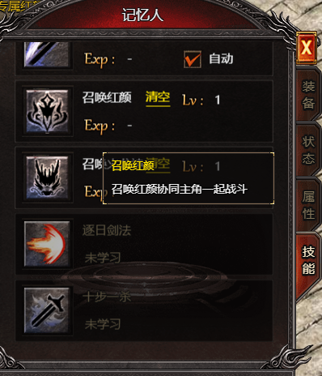
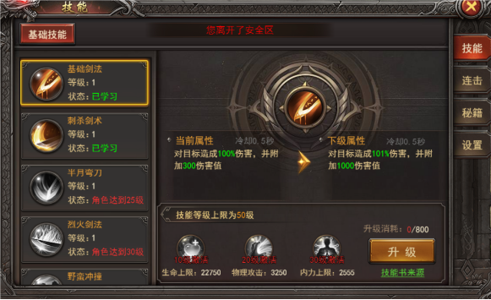
参考图

